Tarea 1
 | Comentario
1. ¿Por qué no se pueden aplicar las prácticas de diseño de pruebas inmediatamente después de recibir los requisitos?
Porque primeramente se deben analizar los requisitos, verificar que no hay ambigüedades o información incompleta. Ya que haya analizado los requisitos, debo asegurarme que tipo de pruebas se van a realizar y en que requisitos debo enfocar las pruebas. Considero que es esencial familiarizarme con el sistema en cuestión para conocer cuales son sus zonas vulnerables o que son propensas a tener fallos, y entonces planear estrategias sobre los tipos de pruebas: analizar si serán funcionales, no funcionales, de diseño, UI, o si se requiere la implementación de código.
2. ¿En qué situaciones pueden existir las clases de equivalencia y los valores límite por separado? Explica tu respuesta y da ejemplos.
Una clase de equivalencia me sirve para organizar y establecer conjuntos y rangos, donde las opciones pueden variar; por ejemplo determinar tanto mis entradas válidas como inválidas en cuanto al criterio de "tipo de caracteres" y "cantidades permitidas y no permitidas". En otros casos, donde sólo hay una lista de opciones para seleccionar, una entrada de tipo "si/no", botones de selección, donde solo se evalúe campo vacio/no vacío, o donde se deba ingresar una cantidad específica de caracteres (como una contraseña que asi lo requiera), donde esos valores límite son los unicos a evaluar. En un caso, me puedo encontrar con un elemento que espcifique el tipo de caracteres permitidos, y las cantidades aceptadas, en ese caso mi clase de equivalencias contendría las entradas válidas e inválidas para conjuntos y rangos. EJEMPLO: Probar un formulario que acepte caracteres del alfabeto latino, y de 5 a 10 caracteres. -> Clase de equivalencia para conjuntos y rangos. En otro caso, donde solo se requiera seleccionar una cantidad de artículos para realizar las pruebas, o donde no haya un límite de caracteres (por ejemplo campo vacío y campo no vacío), y solamente el tipo de caracteres, porque solo se evaluarían dos tipos de valores con diferentes combinaciones de entrada. EJEMPLO: Seleccionar cantidades diferentes de un menu desplegable o una lista de artículos. -> Clase de equivalencia para rangos. Así puedo decidir si necesito ambas técnicas o solo una para probar ciertos aspectos de una aplicación de acuerdo al objetivo.
3. ¿Qué es la equivalencia? ¿Qué es una clase de equivalencia?
Comprendo la equivalencia como un grupo de datos (organizados en clases) que la aplicación va a tratar de la misma manera; Si un valor pertenece a una clase de equivalencia, significa que el sistema va a responder igual para cada valor dentro de ese grupo: por ejemplo, los valores que estén dentro del 5 al 10. Una clase de equivalencia es un conjjunto de opciones y combinaciones para realizar pruebas en entradas válidas e inválidas. Hacer clases de equivalencia me permite enfocarme en un valor representativo de cada clase en lugar de probar cada valor individualmente.
4. ¿Es posible excluir comprobaciones en medio del rango en favor de las comprobaciones en los límites dentro del rango? Explica tu respuesta.
Podría ser posible, ya que en teoría el sistema va a responder de la misma manera con los valores que estén dentro de un grupo: del 5 al 10, va a tratar igual al 5,6,7,8,9, y 10. Considero que es una buena práctica asegurarse por completo que un valor intermedio sea tratado como los límites. Creo que con una clase de equivalencia evito probar del 5 al 10 uno por uno, y no quita tiempo ni eficacia al agregarlo a la prueba de límites!
5. Imagina que debes probar un formulario donde cada campo tiene un validador. El resultado del trabajo del formulario depende de la combinación de datos en los campos. ¿Qué prácticas de diseño de pruebas se deben utilizar y por qué? Explica tu respuesta.
Pues, si cada campo tiene un validador, digamos de numero y tipo de caracteres, imagino que cumplir con los requisitos de cada campo resultará en una respuesta "válida" del formulario. Yo pienso, que debería establecer una clase de equivalencias para cada campo, suponemos que algunos contienen rangos y conjuntos, y otros solo uno, entonces seleccionaría los valores de prueba, resultaría en una lista de combinaciones y tabla de decisiones. 1. Crear clases de equivalencia para cada campo. 2. Obtener una tabla de decisiones donde se detallen todas las combinaciones posibles. 3. Crear una lista de decision de pruebas por pares. Creo que de esa manera me aseguro que el formulario reacciona debidamente a combinaciones válidas e inválidas. Inclusive para hacer el proceso más eficiente existen herramientas como Pairwise Testing y la IA para apoyarme en computar las decisiones y los pares, para que me pueda enfocar en revisar que todo esté en orden y proceder a las pruebas.
6. Explica las formas en las que puedes optimizar la cantidad de pruebas al trabajar con tablas de decisiones. Explica tu respuesta.
Descartar las pruebas que contienen datos repetidos o redundantes, y como mencione anteriormente, implementar el uso de herramientas diseñadas para cumplir ese objetivo, y el uso de IA de manera correcta y asertiva en cuanto la computación de grandes cantidades de datos. Siempre he sido muy curioso y autodidacta, y a lo largo de los sprints he aprendido a emplear y alimentar de manera más técnica la IA para ayudarme a aprender, practicar, reforzar, e investigar, considero que si la empleamos para eso y no para resolvernos, es un excelente aliado.
7. Describe las diferencias entre una lista de comprobación y los casos de prueba; proporciona ejemplos de dónde se utilizan ambos.
Una lista de comprobación me ayuda a realizar pruebas rápidas, exploratorias, o iniciales, para asegurarme que X o Y funcionan o no. Un caso de prueba es más detallado y es necesario implementar IDs, títulos, pasos, descripciones, precondiciones, detalles del entorno, enlaces a reportes de errores, estados. Podría utilizar ambos por ejemplo en pruebas de apps móviles; una lista para comprobar notificaciones, interrupciones, comprobar que la apliación abre, cierra, gira, sirve un botón, existe un diseño, utiliza los sensores. Y un caso de pruebas donde compruebe que un paso tiene ciertos detalles, me lleva a otro, y asi sucesivamente. Otro ejemplo, enviando solicitudes a una API, donde comprobamos que la API está activa, recibe solicitudes, envía respuestas, responde con ciertos parámetros, etc. Y un caso de pruebas donde detallamos parámetros, cuerpos de mensaje, direcciones, pasos a seguir, entornos específicos, si debe ser a través de Postman o Python.
8. ¿Cuál es la forma correcta de hacer un informe de errores? ¿Qué elementos de un informe de errores son necesarios? ¿Por qué?
Hacerlo con muy buena ortografía. Ser claros en la descripción del problema. Explicar claramente que se hizo y que se obtuvo. Establecer un título descriptivo que no ocasione confusiones o ambigüedades. Buscar ser más descriptivo que técnico para una mayor facilidad de comprensión. Siempre es buena práctica que incluya: ID del error, ID del caso de prueba, título, descripción, pasos seguidos, entorno, capturas de pantalla, logs, enlaces, resultado esperado y resultado actual.
9. ¿Cuáles son las reglas para escribir un título de informe de errores? ¿Qué pasa si se te ocurre un mal título?
Ser breve, conciso, y descriptivo. Que sea el titulo acorde a la coherencia y contexto del error. Por ejemplo: Si la respuesta de un servidor se esperaba en 200 OK, y se recibió 400, no debería escribir "Error al realizar una solicitud al servidor" o "Error al crear un usuario, arroja codigo 400, y se congela", en su caso "Codigo 400 en solicitud que esperaba 200 OK, error crítico"
10. ¿En qué consiste la arquitectura de aplicaciones cliente-servidor? Describe brevemente la funcionalidad de cada elemento.
El cliente es el componente que interactúa directamente con el usuario, y el servidor recibe y procesa las solicitudes. Es una interacción directa. Como un software que presenta la interfaz al usuario, ejecuta acciones, envia y recibe solicitudes, y muestra los resultados en pantalla, como introducir una URL. Las otras arquitecturas representan el uso de microservicios como APIS que sirven ocmo componentes extras para funcionalidades como un carrito de compras, selección de catálogos, datos del clima, una sección de comentar y compartir en Facebook o redes sociales, o el acceder a bases de datos o software tipo CLI
11. Describe los pasos para procesar la solicitud después de introducir esta URL en la barra de direcciones del navegador: https://google.com.
Se envía una solicitud tipo GET al servidor de Google, donde el parámetro es google.com, el idioma requerido, el tipo de conexión, procesada por el protocolo seguro HTTP 1.1, el servidor contiene el código HTML (o el tipo en el que esté escrita), almacenado, y lo envía por el mismo protocolo en forma de respuesta donde el cliente procesa y decodifica el código para mostrarlo como una página web con elementos.
12. ¿Qué es un caché? ¿Por que se necesita? ¿Qué regla se debe seguir cuando se trabaja con un caché en las pruebas?
La caché es como un sistema de almacenamiento donde se guardan copias de archivos de las interacciones realizadas por el usuario, cliente, o servidor, consultas a bases de datos para que su acceso sea más rápido las siguientes veces que sea solicitado. Basicamente acelera la carga de elementos. Por ejemplo se guardan "en caché" las imágenes de una galería para que la proxima vez que el usuario abra la aplicación, se carguen más rapido los elementos. Lo mismo sucede en una página web, o en una aplicación, donde los datos que necesitan ser cargados, se muestren o carguen desde esa memoria. Se necesita comunmente porque mejora el rendimiento de las aplicaciones con las que trabajemos, reduce las cargas a los servidores, sobretodo porque se puede acceder a elementos de manera offline que por alguna razon no esten disponibles. La regla es limpiar, eliminar (para que se reconstruya), o validar esa memoria caché para que en las pruebas no devuelva datos obsoletos o ya utilizados que alteren los resultados, y también como opinion personal para que nuestro sistema no funcione lento o inestable después de un periodo largo de pruebas.
13. Responde las preguntas sobre los protocolos HTTP y HTTPS: - ¿Cuál es la diferencia entre HTTP y HTTPS? ¿Cuándo no deberías usar HTTP? - ¿Qué componentes conforman una solicitud HTTP y de qué es responsable cada uno? - ¿Qué métodos HTTP conoces? ¿De qué se encargan? Da ejemplos sobre la aplicación de diferentes métodos. - ¿Qué es un código de respuesta HTTP? ¿Qué códigos existen?
1. HTTP es el protocolo de HyperText Transfer Protocol y HTTPS es el protocolo "Safe". En HTTPS se configuran elementos de seguridad como el encriptado de información, o filtros de seguridad. No deberíamos usar HTTP cuando trabajamos con datos sensibles, personales, bases de datos, o solicitudes a API que puedan vulnerar el acceso a servidores propios o de terceros. 2 y 3. Método (Post, get, Delete, Put), URL, encabezados, cuerpos de mensaje. El método le dice al servidor qué hacer con nuestra solicitud: Crear información nueva; Obtener un dato/codigo; eliminar un dato; actualizar un dato. La URL le indica hacia dónde dirigir nuestra solicitud. El encabezado le indica que tipo de contenido puede decodificar el cliente, idioma, sistema operativo, mantener o "matar" una conexion, si se necesita un token de autorización. El cuerpo del mensaje le da información al servidor sobre que datos/elementos actualizar, eliminar o crear, en que parte y de que forma. 4. Un código de respuesta nos dice (devuelve) como interpretó y manejo la información un servidor. Existen 200, 300, 400, y 500. Cada uno varía en sus dígitos consecuentes al 2,3,4,5 e identifican si el error es del lado del cliente o del servidor. Codigos 100 son codigos de informacion. Codigos 200 son satisfactorios: 200 Significa OK, la solicitud se proceso sin problemas. 201 Algo ha sido creado Codigos 300 son de redirecciones. Codigos 400 son errores lado cliente: 400 Bad Request (hicimos algo mal con la solicitud, como la sintaxis) 404 Not Found (No se ha encontrado el elemento solicitado (el servidor no está disponible o el elemento ya no existe)) 403 Forbidden No tenemos acceso al elemento Codigos 500 son errores lado servidor: 500 Error interno del servidor, se volvió loco y no sabe como manejar la situación. 502 Bad Gateway, Hay un error con las puertas de enlances en las solicitudes, no se como explicarla pero se a que se refiere, no se pudo obtener una respuesta.
14. Describe de qué componentes puede consistir una URL. ¿De qué es responsable cada uno?
El protocolo HTTP/HTTPS La puerta a World Wide Web (www) Puntos, guiones, diagonales. El nombre del servidor/pagina/dominio Dominio (.com, .org, .net, .gov, .io) Rutas: /. Consultas: =? Si nos fijamos bien cada una nos dice que va a hacer en la dirección que le pongamos. (Desplazarse por elementos, buscar, buscar fragmentos, si hay protocolos de segurdad, etc)
15. ¿Qué tipos de aplicaciones móviles existen? ¿Cuál es la peculiaridad de cada uno?
Nativas: Son desarrolladas para un sistema específico (iOS, Android, Windows, Linux, MacOS) WebApps: Aplicaciones basadas en web (como amazon, Mercadolibre, booking.com, google) Híbridas: Desarrolladas entre las nativas y Web, como si fueran un contenedor (dedicado a Android/iOS) y en su interior las propiedades de una WebApp. Como amazon shopping, una app para reservas de restaurante. No usan mucho las funciones del dispositivo (sensores, permisos), algunas aplicaciones eran programadas en JAVA para los celulares de antes que utilizaban Symbian, y que se podian ocupar en distintos celulares, como juegos o reproductores de música. Aplicaciones Empresariales. Tienen un nombre específico y no puedo recordar el niombre, pero son aplicaciones de uso privado o interno, a diferencia de las aplicaciones orientadas al publico)
16. ¿En qué se diferencia un emulador de un dispositivo real? Describe brevemente las ventajas y desventajas de ambos al momento de realizar pruebas.
En un emulador, podemos "emular" la presencia de cualquier dispositivo móvil para que la computadora replique su comportamiento. Es una máquina virtual. Podemos hacer pruebas generales, y dependiendo el emulador podremos hacer pruebas emulando algún sensor o comportamiento específico del equipo. La ventaja es que podemos usar cualquier version de OS y configurar parámetros personalizados. La ventaja de hacerlo en un equipo real (que empate los requisitos) es que podemos hacer uso de los permisos, los sensores (GPS, acelerometro, orientacion, sensores de proximidad, reinicios, modo seguro, modo desarrollador, probar con un recovery system o ROM personalizada, etc)
17. Comprueba si hay errores en JSON. De ser así, adjunta la versión correcta del archivo.
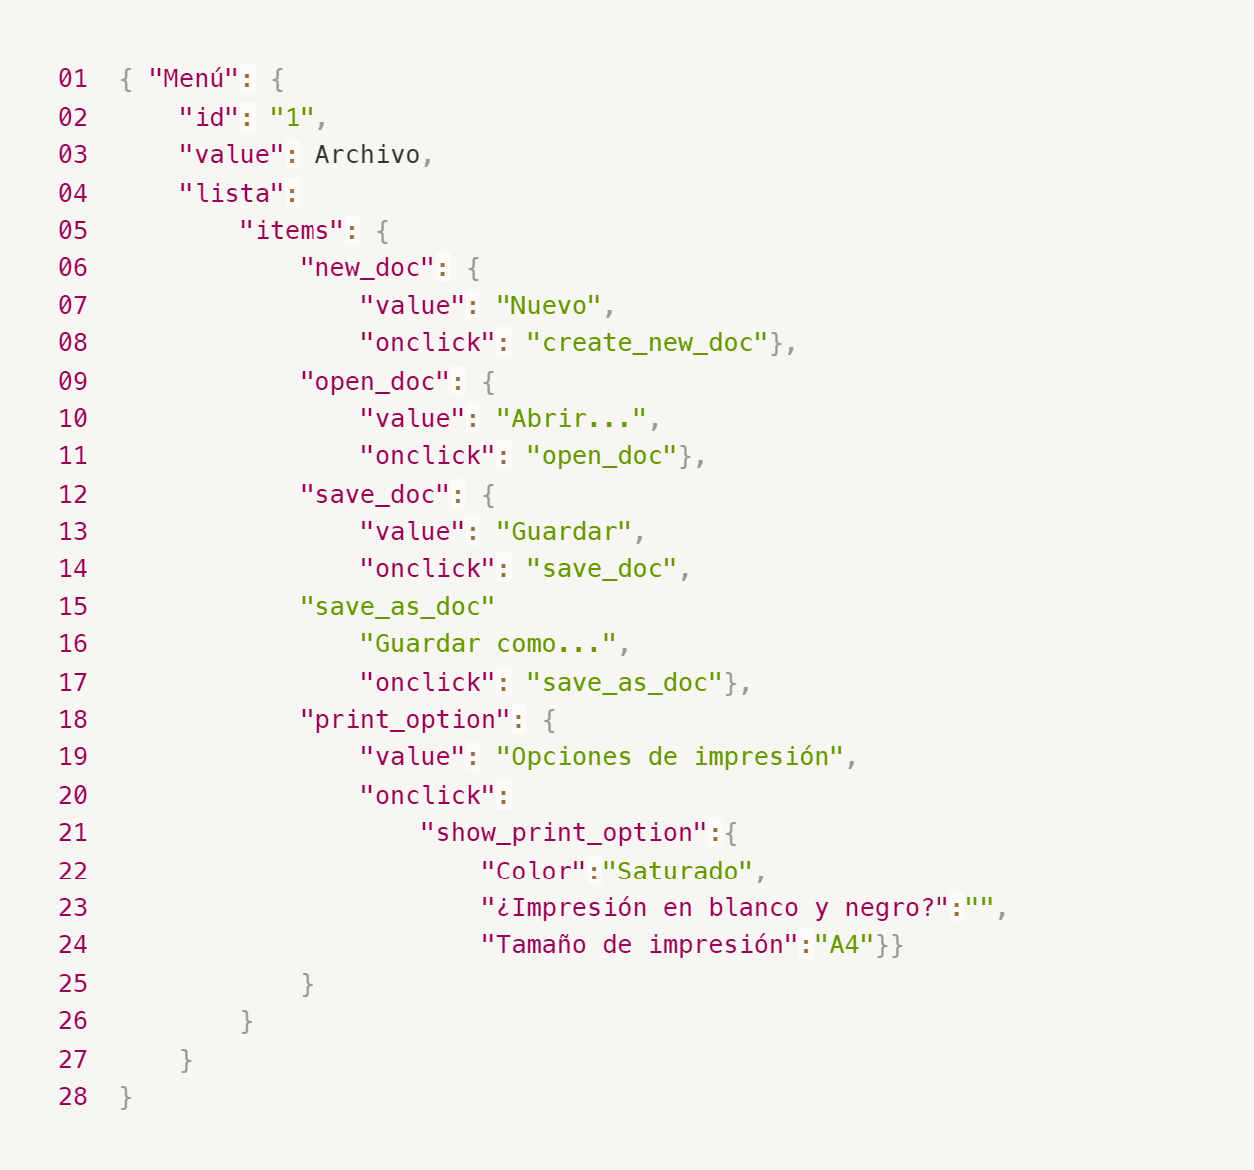
Enlace a la ilustración:
https://practicum-content.s3.us-west-1.amazonaws.com/new-markets/qa-final-project/ESP/7.1.1_esp.png
Hice las correcciones en Notepad++. Hay que hacer un objeto para las opciones, y encapsular los items de la lista, y separar save y save_as como objeto y clave. LINK: https://drive.google.com/file/d/1-p7swU1k97IR16w02snVRxnBl_38vYDo/view?usp=sharing Screenshot 2024-10-28 021437.png
18. ¿Qué es una base de datos relacional? ¿En qué se diferencia de una no relacional?
Una base dedatos relacional es una serie de "tablas" que tienen relación una con otra, y se pueden "conectar" para establecer o unir información una con otra desde claves primarias, y claves foráneas. Recuerdo que existen relaciones uno a uno, uno a muchos, y muchos a muchos. Un autor a un libro Un mismo autor a varios libros Un autor a varios libros y esos libros pueden tener diferentes autores o colaboradores
19. Escribe qué tipos de JOIN existen. ¿Cuál es la característica de cada uno?
INNER JOIN (Lo aprendi como Natural Join). Muestra información coincidente o asociada de una tabla con otra(s). LEFT JOIN Muestra toda la información de la tabla de la izquierda (del FROM) y las coincidencias o asociaciones de la derecha. RIGHT JOIN Muestra toda la información de la tabla de la derecha (del JOIN) y las coincidencias o asociaciones de la izquierda. FULL OUTER JOIN Muestra la informacion completa (todos los registros) de ambas tablas. Existen otros pero aun no los domino y necesito leer mas: CROSS JOIN, SELF JOIN. En los JOINS los datos que no tengan coincidencia pero sean mostrados, aparecen como NULL.
Datos de origen para las siguientes tareas Estás probando un servicio que entrega comida en 30 minutos. Por ahora es una pequeña empresa, así que solo estás trabajando con cuatro tablas: Pedidos: todos los pedidos entregados ORDERS_ID: ID de pedidos, int USER_ID: ID de usuarios y usuarias, int EMPLOYEE_ID: ID de empleados y empleadas, int DELIVERY_TIME: tiempo de entrega en minutos, int ITEMS: lista de artículos, char Users: usuarios y usuarias USER_ID: ID de usuarios y usuarias, int FULL_NAME: nombre completo del usuario o usuaria, char PHONE: número de teléfono del usuario o usuaria, char ADDRESS: dirección del usuario o usuaria, char Employees: empleados y empleadas EMPLOYEE_ID: ID de empleado o empleada, int FIRST_NAME: nombre del empleado o empleada, char LAST_NAME: apellido del empleado o empleada, char PHONE: número de teléfono del empleado o empleada, char JOB_ID: ID de especialización, int Jobs: tipos de trabajo en el servicio JOB_ID: ID de especialización, int JOB_TYPE: tipo de especialización, char HOURS: número de horas de trabajo por semana, int SALARY: el salario de un empleado o empleada con la especialización dada en ---, int

Enlace a la ilustración:
https://practicum-content.s3.us-west-1.amazonaws.com/new-markets/qa-final-project/US/7.1.1.2.png?etag=ada7cdcd281a6997ea8d44e2b4a69204

20. El servicio de soporte ha recibido muchas quejas de que los pedidos que llevan arroz tardan una hora en ser entregados, aunque el servicio promete entregar en 30 minutos. Comprueba si los repartidores o repartidoras realmente se están retrasando. Selecciona todos los pedidos que tengan al menos un artículo, "arroz", y un tiempo de entrega superior a 30 minutos. La tabla resultante debe tener las ID de pedido y de repartidor o repartidora. Adjunta la solicitud SQL en la respuesta.
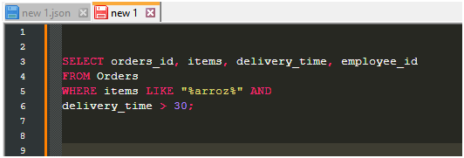
21. La gerencia sugirió agregar una nueva característica al producto: el monitoreo que muestra los clientes más activos a lo largo del tiempo de operación de la empresa. Asegúrate de que la lista de usuarios y usuarias se muestre correctamente. En esta etapa de desarrollo, basta con comprobar solamente las ID de los y las clientes. Elige los cinco clientes o clientas más activos por número de pedidos. Muestra en la tabla resultante la ID de cada usuario o usuaria y el número de pedidos. Ordena los datos en orden descendente por el número de pedidos y selecciona los cinco clientes o clientas más activos. Adjunta la solicitud SQL en la respuesta.

22. Llegó un informe de errores del departamento de contabilidad: los salarios de los empleados y empleadas se calcularon de forma incorrecta. Resultó que casi todos los errores en los cálculos se encontraban en las hojas de cálculo de la gerencia. Muestra una lista de las ID de todos los empleados y empleadas que tienen "gerencia" como especialización, con un salario de más de $70,000. Adjunta la solicitud SQL en la respuesta.
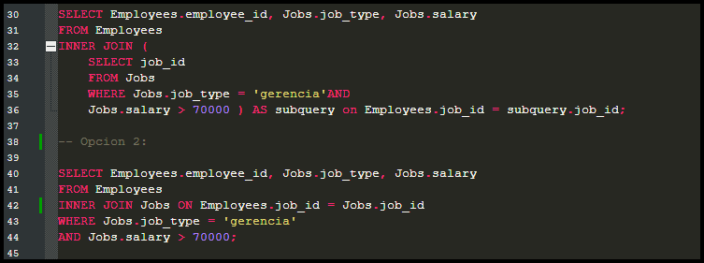
23. Examina las siguientes tres situaciones y responde la pregunta: ¿vale la pena escribir pruebas automatizadas en este caso? Explica tu respuesta. 1) El proyecto existe desde hace mucho tiempo y se han escrito muchas pruebas manuales para el mismo. 2) El proyecto es temporal: solo durará algunos meses. 3) El proyecto es inestable: las características se cambian con frecuencia.
1) Si ya existen las plantillas para las pruebas del proyecto, se podría invertir una cantidad moderada de tiempo para automatizar las pruebas que conllevan mucho tiempo de forma manual y que no necesariamente dependen de una verificación o aserción del criterio humano. 2) Va a depender del tipo de pruebas que se necesiten llevar a cabo. Las pruebas automatizadas pueden hacer el proceso de testeo más eficiente si se enfocan a pruebas clave que puedan ser repetitivas y tardadas, dependiendo el costo y el presupuesto del proyecto. 3) Si camnbian frecuentemente las caracteristicas, se podría utilizar un formato donde agrupemos los datos de las funciones de las caracteristicas dinamicas para modificarlos desde ahi y no buscar y modificar dentro de todo el codigo.

Tarea 2 artefatos
Capturas de pantalla

Mapa Mental del Formulario de Pedido | https://drive.google.com/file/d/12_Mapa Mental UrbanScooter.png
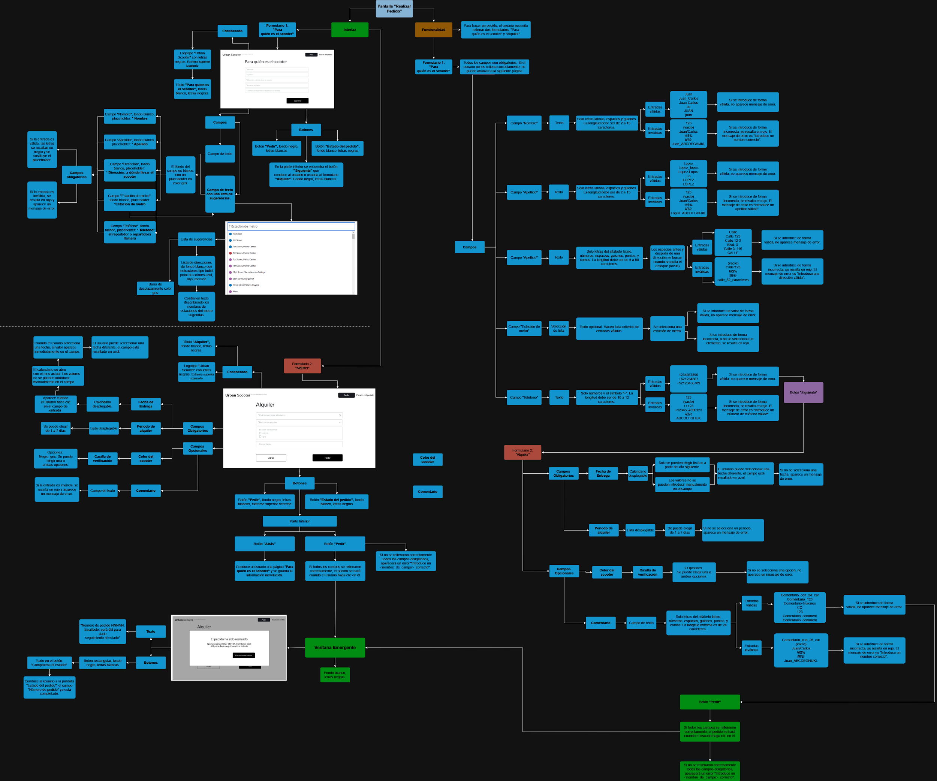 | https://drive.google.com/file/d/1wahkrjnt-IygngIf2RJsbYjPd28YeE6h/view?usp=sharing

Tarea 3 casos de prueba
Casos de Prueba para notificación de tiempo restante, y falta de conexión a internet.

ID | Nombre del caso de prueba | Precondiciones | Número de pasos | Descripción de los pasos | Resultado esperado | Versión | Captura de pantalla | Resultado | Enlace al informe de errores
B1 | Conexión de la app con el backend | 1. Asegurate de que el AVD esté conectado a internet. 3. El servidor debe estar activo para intentar iniciar sesion. 4. Copia la dirección URL de la API | 1 | Abre la app en el emulador. | Una notificación tipo toast aparece en la parte inferior cuando se introduce una URL válida, que dice "Hecho". Las comprobaciones para el backend se encuentran abajo en la lista de comprobación para apps móviles. | 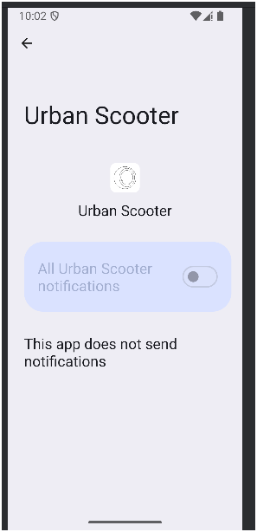 Entorno: Android Studio Android Studio Koala Feature Drop | 2024.1.2 Build Windows 11.0 Memory: 2048M Cores: 12 Registry: Emulador Android 9.0 API 28 y API 35 Android 9.0 |  | APROBADO
 |  |  | 2 | Toca el botón inferior izquierdo de ayuda
 |  |  | 3 | Pega la direccion del servidor en la linea para el Backend URL
 |  |  | 4 | Toca "ok"

Notificacion de tiempo restante
ID | Nombre del caso de prueba | Precondiciones | Número de pasos | Descripción de los pasos | Resultado esperado |  | Captura de pantalla | Resultado | Enlace al informe de errores
1 | Notificación de tiempo para completar el pedido, hora exacta: 2 horas antes. | 1. Crea un repartidor en la API /api/v1/courier 2. Inicia sesión en el sistema con el nuevo repartidor en /api/v1/courier/login 3. Pega la direccion del servidor en la linea para el Backend URL | 1 | Crea un pedido en /api/v1/orders para una fecha posterior a la actual, por ejemplo: 2024-11-01. | Una notificación llega cuando quedan 2 horas para completar un pedido. El pedido deberá entregarse el día especificado por el usuario antes de las 11:59 p.m. Si el repartidor no ha entregado el scooter a las 9:59 p.m. el dia del pedido, recibirá una notificación push. |  |  | NO APROBADO | https://axelvandyck.atlassian.net/browse/USAM-1
 |  |  | 2 | Acepta el pedido a través del API /api/v1/orders/accept/:id
 |  |  | 3 | Cambia la fecha y hora del teléfono a: 01/11 a las 9:58 (un minuto antes del esperado para tener tiempo de ajustar la configuración)
 |  |  | 4 | Espera a que se reciba la notificación

2 | Notificación de tiempo para completar el pedido,un minuto antes de la hora exacta. | 1. Marca el pedido anterior como "Completado". 2. Si no es posible marcar como "Completado" en la aplicación o en el API, crea un repartidor nuevo e inicia sesión en el sistema. | 1 | Crea un nuevo pedido en /api/v1/orders para una fecha posterior a la actual, por ejemplo: 2024-11-02. | No debe aparecer una notificación a las 9:58 PM, antes del tiempo restante para la hora exacta (2 horas) |  | 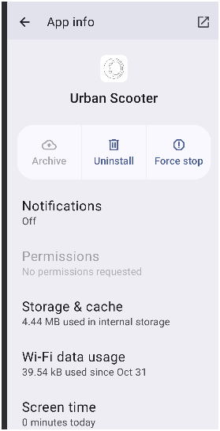 | NO APROBADO
 |  |  | 2 | Acepta el pedido a través del API /api/v1/orders/accept/:id
 |  |  | 3 | Cambia la fecha y hora del teléfono a: 02/11 a las 9:57 (un minuto antes del esperado para tener tiempo de ajustar la configuración)
 |  |  | 4 | Espera a que la hora cambie

3 | Notificación de tiempo para completar el pedido retrasado por una hora. | 1. Marca el pedido anterior como "Completado". 2. Si no es posible marcar como "Completado" en la aplicación o en el API, crea un repartidor nuevo e inicia sesión en el sistema. | 1 | Crea un nuevo pedido en /api/v1/orders para una fecha posterior a la actual, por ejemplo: 2024-11-03. | No debe aparecer una notificación a las 10:59 PM, antes del tiempo restante para la hora exacta (2 horas). Dado que los requisitos especifican una notificación exactamente a las 2 horas antes de las 11:59 del día de entrega, cualquier notificación fuera de este tiempo podría considerarse un error, a falta de información detallada en los requisitos. |  |  | NO APROBADO
 |  |  | 2 | Acepta el pedido a través del API /api/v1/orders/accept/:id
 |  |  | 3 | Cambia la fecha y hora del teléfono a: 03/11 a las 10:58
 |  |  | 4 | Espera a que la hora cambie

4 | Pedido ya entregado antes de la notificación | 1. Marca el pedido anterior como "Completado". 2. Si no es posible marcar como "Completado" en la aplicación o en el API, crea un repartidor nuevo e inicia sesión en el sistema. | 1 | Crea un nuevo pedido en /api/v1/orders para una fecha posterior a la actual, por ejemplo: 2024-11-01. | No debe aparecer una notificación a las 9:59 PM, cuando el pedido ya ha sido entregado. |  |  | NO APROBADO
 |  |  | 2 | Acepta el pedido a través del API /api/v1/orders/accept/:id
 |  |  | 3 | Completa el pedido a través de /api/v1/orders/finish/:id
 |  |  | 4 | Cambia la fecha y hora del teléfono a: 01/11 a las 9:58
 |  |  | 5 | Espera a que la hora cambie
5 | Pedido ya entregado (por app) antes de la notificación | 1. Marca el pedido anterior como "Completado". 2. Si no es posible marcar como "Completado" en la aplicación o en el API, crea un repartidor nuevo e inicia sesión en el sistema. | 1 | Crea un nuevo pedido en /api/v1/orders para una fecha posterior a la actual, por ejemplo: 2024-11-02. | No debe aparecer una notificación a las 9:59 PM, cuando el pedido ya ha sido entregado. |  |  | NO APROBADO
 |  |  | 2 | Acepta el pedido a través del API /api/v1/orders/accept/:id
 |  |  | 3 | Completa el pedido a través de la aplicación
 |  |  | 4 | Cambia la fecha y hora del teléfono a: 02/11 a las 9:58
 |  |  | 5 | Espera a que la hora cambie
6 | Notificación en la fecha de entrega pasada sin completar el pedido. | 1. Marca el pedido anterior como "Completado". 2. Si no es posible marcar como "Completado" en la aplicación o en el API, crea un repartidor nuevo e inicia sesión en el sistema. | 1 | Crea un nuevo pedido en /api/v1/orders para una fecha posterior a la actual, por ejemplo: 2024-11-03. | Confirmar que no recibe notificaciones de pedidos vencidos. |  |  | NO APROBADO
 |  |  | 2 | Acepta el pedido a través del API /api/v1/orders/accept/:id
 |  |  | 3 | Cambia la fecha y hora del teléfono a: 04/11 a las 00:30
 |  |  | 4 | Espera a que la hora cambie
Disposición de la notificación
ID del caso de prueba | Nombre del caso de prueba | Precondiciones | Número de pasos | Descripción de los pasos | Resultado esperado | Versión | Captura de pantalla | Resultado | Enlace al informe de errores
7 | La notificación aparece en la parte superior de la pantalla | Una notificación llega cuando quedan 2 horas para completar un pedido. El pedido deberá entregarse el día especificado por el usuario antes de las 11:59 p.m. Si el repartidor no ha entregado el scooter a las 9:59 p.m. el dia del pedido, recibirá una notificación push. | 1 | Crea un pedido en /api/v1/orders para una fecha posterior a la actual, por ejemplo: 2024-11-01. | La notificación aparece en la parte superior de la pantalla respetando los diseños del SO Android. | Entorno: Android Studio Koala Feature Drop | 2024.1.2 Build Windows 11.0 Memory: 2048M Cores: 12 Registry: Emulador Android 9.0 |  | NO APROBADO | https://axelvandyck.atlassian.net/browse/USAM-2
 |  |  | 2 | Establece la dirección en "State St 1214".
 |  |  | 3 | Acepta el pedido a través del API /api/v1/orders/accept/:id
 |  |  | 4 | Cambia la fecha y hora del teléfono a: 01/11 a las 9:58 (un minuto antes del esperado para tener tiempo de ajustar la configuración)
 |  |  | 5 | Espera a que se reciba la notificación
 |  |  | 6 | Guarda una captura de panralla cuando se reciba la notificación
8 | Componentes de la notificación | Abre y revisa la captura de pantalla de la notificación. |  |  | No existen botones interactivos en la notificacion (a excepcion de los implementados por el propio sistema Android) |  |  | NO APROBADO

9 | Contenido de la notificación | Abre y revisa la captura de pantalla de la notificación. |  |  | El contenido esta bien ajustado dentro del espacio designado para la notificacion; las letras y titulos no sobresalen ni se muestran encima de otro. |  |  | NO APROBADO

10 | Elementos de la notificación | Abre y revisa la captura de pantalla de la notificación. |  |  | Se muestra el logotipo de la app, con el título Urban Scooter. |  |  | NO APROBADO

11 | Contenido de la notificación | Abre y revisa la captura de pantalla de la notificación. |  |  | El tiempo restante se muestra en negritas y el texto debajo del tiempo se muestra en letra normal. |  |  | NO APROBADO

12 | Contenido de la notificación | Abre y revisa la captura de pantalla de la notificación. |  |  | El tiempo restante indica 2 horas y el tiempo restante coincide con el horario del telefono (2 horas antes de las 11:59) |  |  | NO APROBADO

13 | Dirección de la notificación | Abre y revisa la captura de pantalla de la notificación. |  |  | La direccion en la notificacion coincide con la direccion del pedido: |  |  | NO APROBADO

14 | Número en la notificación | Abre y revisa la captura de pantalla de la notificación. |  |  | El texto en la notificación para contactar a asoporte coincide con: "el numero para contactar a soporte es 0101" |  |  | NO APROBADO

15 | Acción en la notificación | Abre y revisa la captura de pantalla de la notificación. |  |  | Tocar la notificación lleva a la pestaña "Mis pedidos" en la aplicación. |  |  | NO APROBADO

Falta de Conexión a Internet
ID del caso de prueba | Nombre del caso de prueba | Precondiciones | Número de pasos | Descripción de los pasos | Resultado esperado | Versión | Captura de pantalla | Resultado | Enlace al informe de errores
16 | Elementos detrás del emergente de conexión | 1. Abre la app en el emulador. 2. Asegurate de que el AVD esté conectado a internet. 3. El servidor debe estar activo para intentar iniciar sesion. 4. El usuario debe ser creado en la API para iniciar sesion y la API url debe estar en la linea para el Backend URL en la app. | 1 | Desactiva la conexión wifi | El fondo detras del elemento se vuelve gris y los elementos como el logotipo siguen visibles detras del emergente. | Entorno: Android Studio Koala Feature Drop | 2024.1.2 Build Windows 11.0 Memory: 2048M Cores: 12 Registry: Emulador Android 9.0 |  | APROBADO
 |  |  | 2 | Toca un botón activo para llamar al elemento emergente.
 |  |  | 3 | Guarda una captura de panralla cuando se reciba el elemento emergente.
 |  |  | 4 | Revisa el elemento

17 | Posición del elemento emergente | Abre y revisa la captura de pantalla del elemento emergente. Esta precondición se repetirá hasta la prueba de funcionamiento. |  |  | El elemento se muestra a mitad de pantalla. |  |  | APROBADO

18 | Disposición del elemento emergente |  |  |  | El elemento es rectangular con fondo blanco y letras negras |  |  | APROBADO

19 | Botones del elemento emergente |  |  |  | El elemento solo tiene un botón |  |  | APROBADO

20 | Botones del elemento emergente |  |  |  | El texto del botón es: "Aceptar" |  |  | NO APROBADO | https://axelvandyck.atlassian.net/browse/USAM-3

21 | Texto del elemento emergente |  |  |  | El texto del elemento es: "Sin acceso a Internet. Comprueba la conexión o espera una notificación de que se ha reestablecido" |  |  | APROBADO

Falta de Conexión a Internet: Funcionamiento
22 | Aparición del elemento emergente | 1. Asegurate de que el AVD esté conectado a internet. 2. Asegurate de pegar la direccion del servidor en la linea para el Backend URL | 1 | Abre la app en el emulador. | No aparece en la pagina de inicio de sesion si hay una conexion activa. | Entorno: Android Studio Koala Feature Drop | 2024.1.2 Build Windows 11.0 Memory: 2048M Cores: 12 Registry: Emulador Android 9.0 |  | APROBADO

23 | Aparición del elemento emergente |  | 1 | Abre la app en el emulador. | No aparece el elemento al tocar un campo de texto. |  |  | APROBADO
 |  |  | 2 | Desactiva la conexión wifi
 |  |  | 3 | Toca cualquier campo de texto

24 | Aparición del elemento emergente |  | 1 | Toca cualquier botón en la pantalla de inicio de sesión | Al tocar cualquier zona activa aparece la ventana emergente |  |  | NO APROBADO | https://axelvandyck.atlassian.net/browse/USAM-4

25 | Detrás del elemento emergente |  | 1 | Verifica si hay algun elemento visible detrás del emergente | Los elementos visibles detras del elemento no estan disponibles |  |  | APROBADO
 |  |  | 2 | Toca e intenta interactuar con ellos.

26 | Desaparición del elemento emergente |  | 1 | Presiona el boton aceptar del elemento emergente | El elemento se cierra al tocar el botón "Aceptar". |  |  | APROBADO

27 | Desaparición automática del elemento emergente |  | 1 | Toca en un elemento activo (link) de la pantalla para llamar al elemento | El elemento desaparece sólo al tocar el botón "Aceptar" |  |  | NO APROBADO | https://axelvandyck.atlassian.net/browse/USAM-5
 |  |  | 2 | Vuelve a tocar en cualquier parte de la pantall

28 | Desaparición automática del elemento emergente |  | 1 | Toca en un elemento activo (link) de la pantalla para llamar al elemento | El elemento no desaparece al tocar cualquier parte de la pantalla |  |  | NO APROBADO
 |  |  | 2 | Vuelve a tocar en cualquier parte de la pantall

29 | Desaparición automática del elemento emergente |  | 1 | Toca en un elemento activo (link) de la pantalla para llamar al elemento | No desaparece al reactivar el internet |  |  | APROBADO
 |  |  | 2 | Reactiva la conexión WIFI
 |  |  | 3 | Verifica que el elemento no desaparece en automatico

30 | Reaparición automática del elemento emergente en pantalla de inicio de sesión |  | 1 | Despues de cerrar el elemento emergente, asegurate que no esta visible | Si todavía no hay conexión a Internet, el proceso se repite: tocar cualquier zona activa lleva a la notificación emergente "Sin acceso a Internet". |  |  | NO APROBADO | https://axelvandyck.atlassian.net/browse/USAM-4
 |  |  | 2 | Toca cualquier botón activo en la pantalla de inicio de sesión

31 | Elemento emergente en pantalla principal. | Inicia sesion en la aplicación | 1 | Reactiva la conexión WIFI | En la pagina principal no aparece si hay una conexion activa a internet. |  |  | APROBADO
 |  |  | 2 | Pega la direccion del servidor en la linea para el Backend URL
 |  |  | 3 | Inicia sesión con el usuario creado en API

32 | Elemento emergente en pantalla principal. | Asegurate de estar en la pagina principal, despues de haber iniciado sesion | 1 | Desactiva la conexión wifi sin salir de la app | en la pagina principal no debe aparecer la ventana si desactivas la conexion |  |  | APROBADO

33 | Elemento emergente en pantalla principal al tocar zonas activas |  | 1 | Toca cualquier botón en la pantalla de pedidos | Al tocar cualquier zona activa aparece la ventana emegrente si no hay conexion |  |  | APROBADO

34 | Desaparición automática del elemento emergente | El elemento emergente sigue visible | 1 | Toca en cualquier parte de la pantalla | El elemento desaparece sólo al tocar el botón "Aceptar" y no desaparece al tocar cualquier parte de la pantalla |  |  | NO APROBADO | https://axelvandyck.atlassian.net/browse/USAM-5
 |  |  | 2 | Toca el boton "Aceptar" del elemento emergente.

35 | Reaparición automática del elemento emergente | El elemento emergente ya no es visible | 1 | Toca cualquier botón en la pantalla de pedidos | Si todavía no hay conexión a Internet, el proceso se repite: tocar cualquier zona activa lleva a la notificación emergente "Sin acceso a Internet". |  |  | APROBADO

36 | Comportamiento del elemento emergente |  | 1 | Cierra la app | Si cierras la app y vuelves a abrir, el elemento vuelve a aparecer al tocar cualquier botón activo |  |  | APROBADO
 |  |  | 2 | Abre la app
 |  |  | 3 | Toca en cualquier parte de la pantalla

Lista de Comprobación de la App Móvil
ID | Nombre de la comprobación | Descripción |  |  |  | Versión | Captura de pantalla | Resultado | Enlace al informe de errores

1 | Conexión de la app con el backend con una URL válida | La app es capaz de conectarse al back end cuando se le provee una dirección válida para la API, y muestra un mensaje tipo toast que indica éxito. |  |  |  | Entorno: Android Studio Koala Feature Drop | 2024.1.2 Build Windows 11.0 Memory: 2048M Cores: 12 Registry: Emulador Android 9.0 |  | APROBADO

2 | Conexión de la app con el backend con una URL inválida | La app no debería ser capaz de conectarse al back end cuando se le provee una dirección inválida para la API, como por ejemplo "google.com", y muestra un mensaje tipo toast que indica error. |  |  |  |  |  | APROBADO

3 | Contenido del mensaje de error para backend | El mensaje de error debería ser entendible para el usuario cuando se indica que se introdujo mal una URL. |  |  |  |  |  | NO APROBADO | https://axelvandyck.atlassian.net/browse/USAM-7

4 | La aplicación se puede instalar en el dispositivo sin errores. | Instalar la aplicación en un entorno adecuado no genera errores de compatibilidad, funcionamiento, o datos corruptos. |  |  |  |  |  | APROBADO

5 | La aplicación solicita acceso al micrófono/ geolocalización / etc. al iniciarse. | La app no solicita ningún permiso de acuerdo a la documentación. |  |  |  |  |  | APROBADO

6 | Cuando bloqueas la pantalla y luego regresas a la aplicación, esta continúa funcionando. | La aplicación se mantiene operable. |  |  |  |  |  | APROBADO

7 | Cuando aparece una notificación entrante, como un mensaje de texto, la aplicación no falla. | La aplicación se mantiene operable. |  |  |  |  |  | APROBADO

8 | La aplicación no falla con las llamadas entrantes. | La aplicación se mantiene operable. |  |  |  |  |  | APROBADO

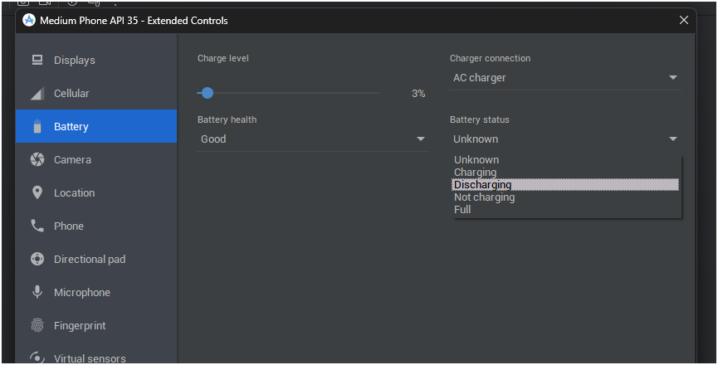
9 | Cuando la batería está baja, la aplicación es estable. |  |  |  |  |  |  | APROBADO

10 | La aplicación no falla cuando el cargador está conectado o al desconectar el cargador. |  |  |  |  |  |  | APROBADO

11 | Cuando la carga de la batería está al 3%, la aplicación no se termina en modo de emergencia. |  |  |  |  |  |  | APROBADO

12 | Si tomas una captura de pantalla, el dispositivo la capturará y volverá a centrar su actividad en la aplicación. | Se pueden tomar capturas de pantalla directamente desde el equipo emulado y la aplicación no muestra ningún error y se mantiene operable. |  |  |  |  |  | APROBADO

13 | El diseño de la aplicación se adapta a horizontal únicamente | La aplicación está en orientación vertical solamente |  |  |  |  |  | APROBADO

14 | Cuando aparece el teclado virtual, el diseño se muestra correctamente. | Los elementos se disponen automáticamente sin romper el diseño. |  |  |  |  |  | APROBADO

15 | La aplicación se puede desinstalar si no estaba instalada de forma predeterminada. | EL equipo no muestra errores al desinstalar la app, y la app no aparece en el cajón de aplicaciones. |  |  |  |  |  | APROBADO

16 | Cuando el dispositivo está conectado a Wifi, la aplicación funciona sin fallas y sin errores. Se carga la página principal (el diseño no está roto, los elementos están presentes) | La aplicación funciona correctamente y es operable. |  |  |  |  |  | APROBADO

17 | Los campos de entrada contienen placeholders de acuerdo a imágenes en requisitos y diseños Figma. | 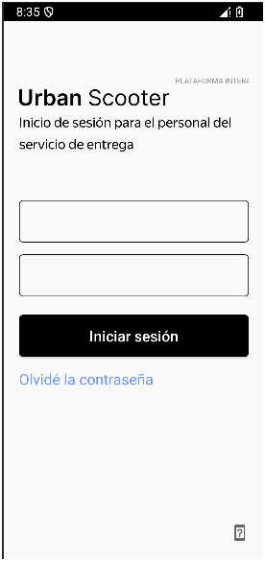 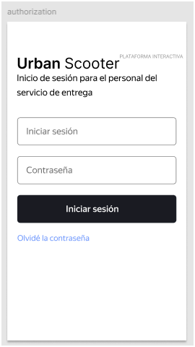 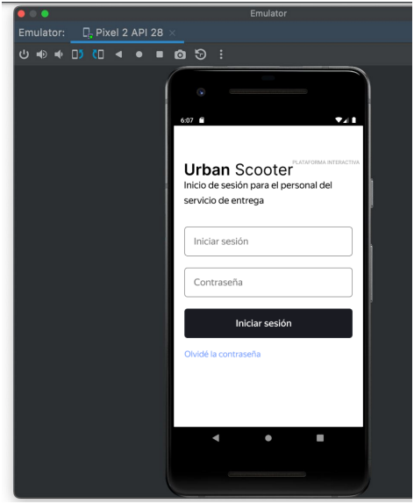 Los campos de entrada deberían contener placeholders de acuerdo a la imagen en la documentación, aunque esto no se confirma en el texto. Los placeholders también aparecen en los diseños de Figma, apegándome a los requisitos del Sprint (apegarse a los requisitos al ser la fuente fiel), debería considerar un error trivial en este caso. |  |  |  |  |  | NO APROBADO | https://axelvandyck.atlassian.net/browse/USAM-6

